Normativa
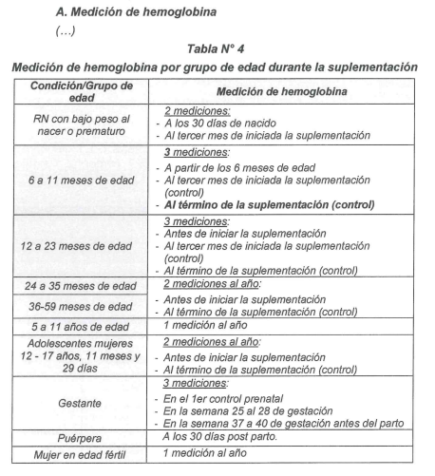

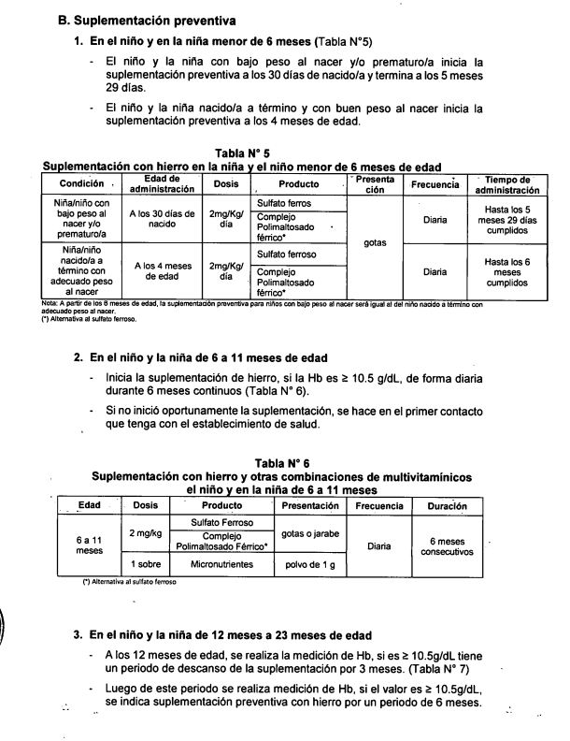

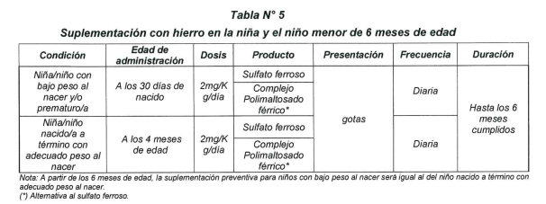

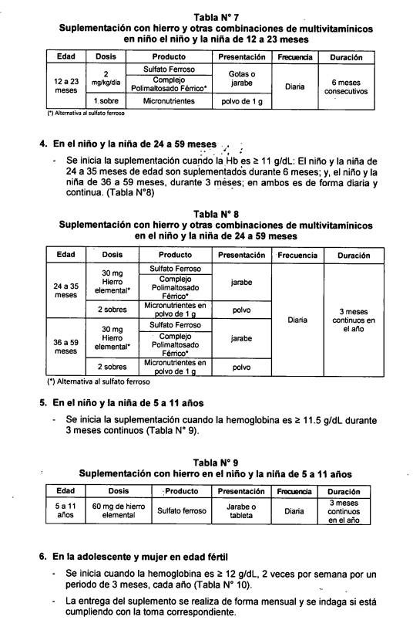

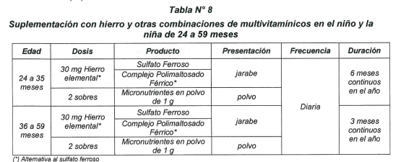

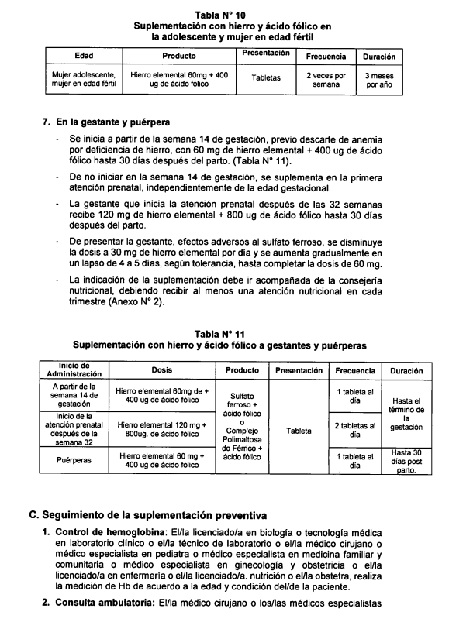

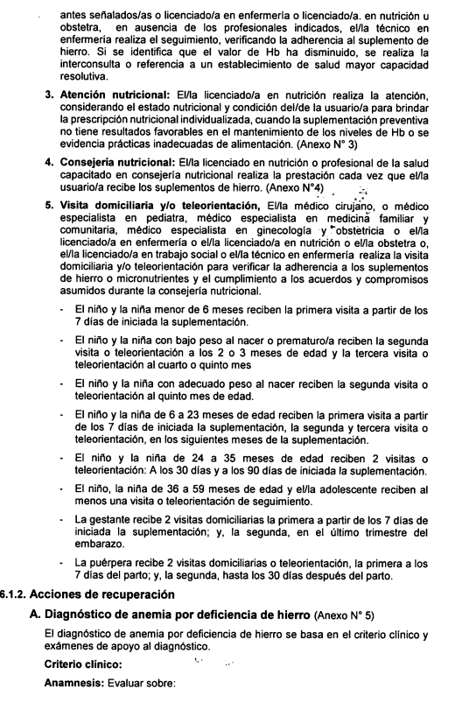

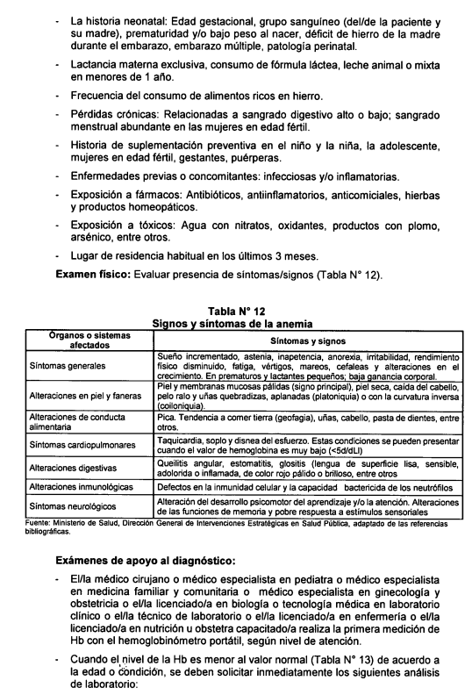

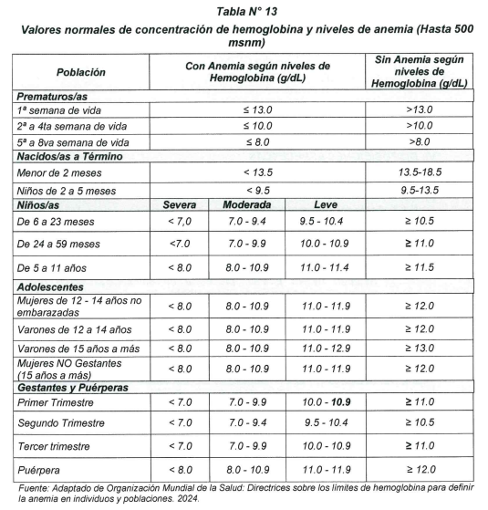

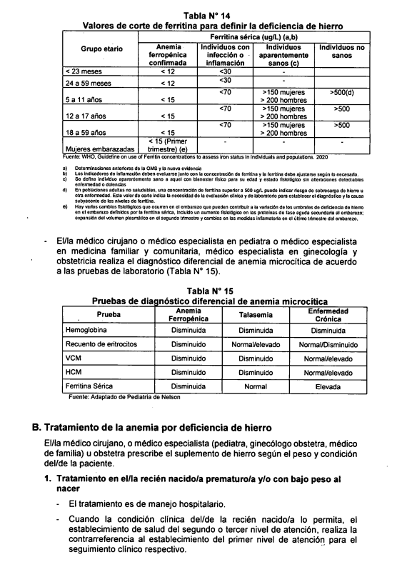

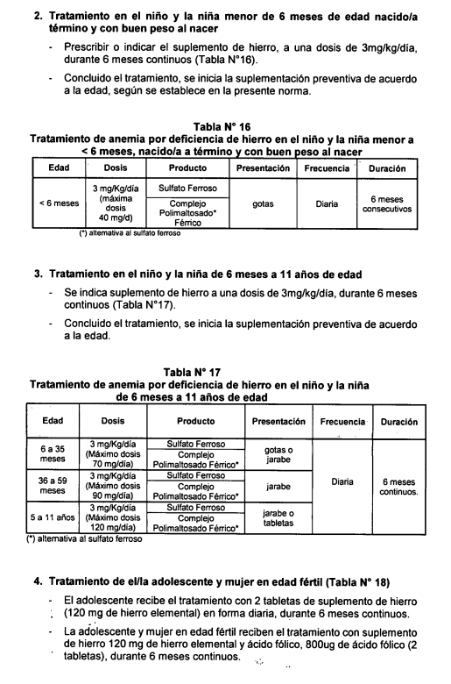

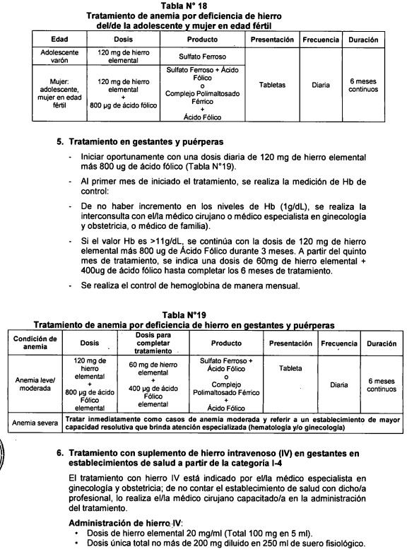

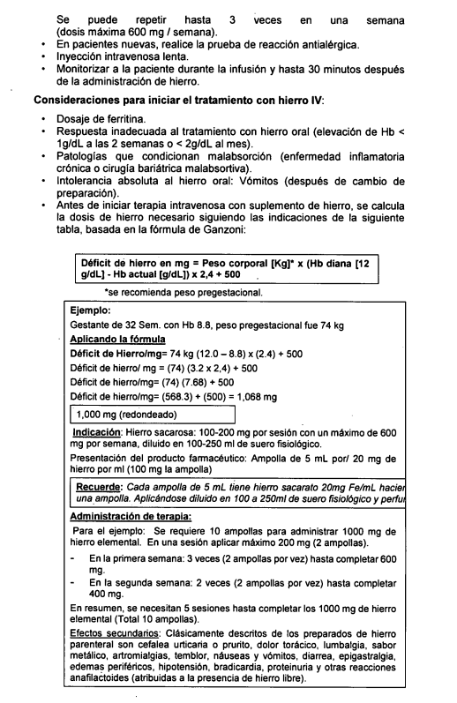

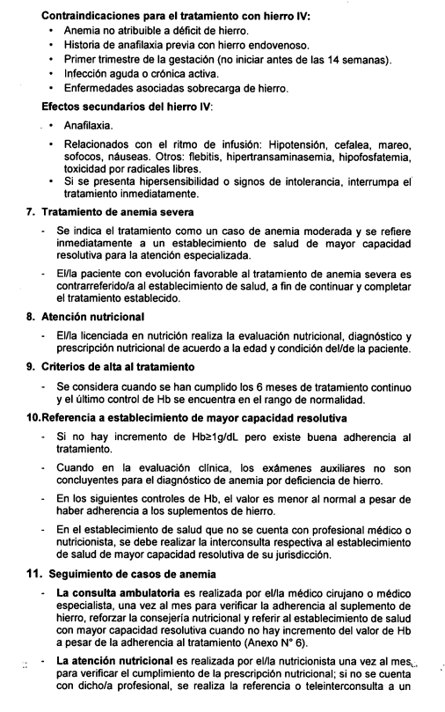

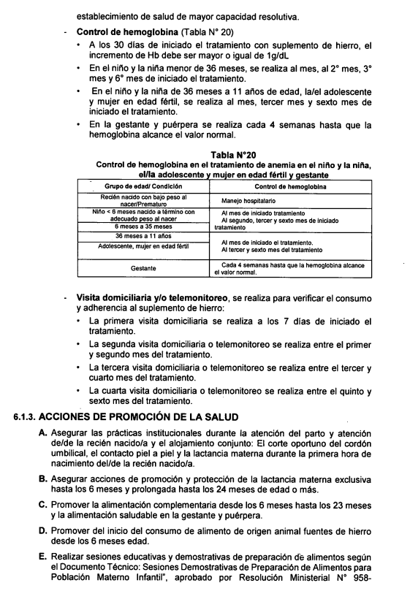

Suplementación
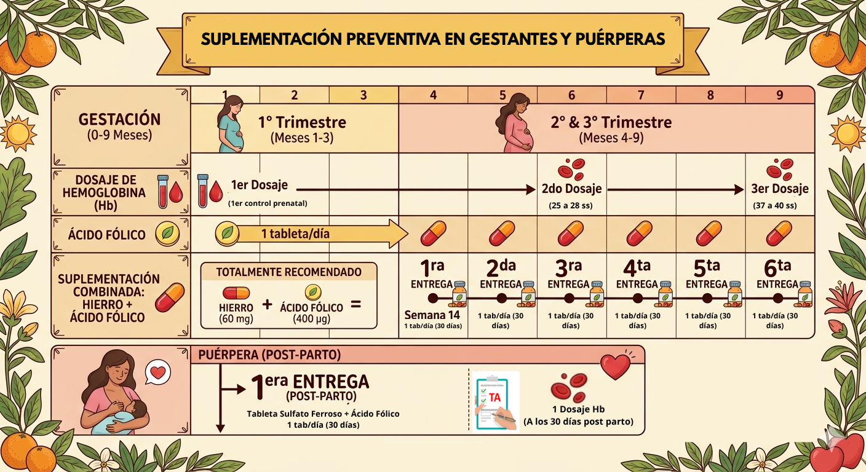
 | Suplementación Preventiva en Gestantes y Puerperas

 | Gestantes captada en el primer trimestre de gestación

 |  | Otras actividades correspondientes a la atención
 |  | Valor OBSERVADO

1 | DNI: 12345678 |  | HCL/FFAM | 1-222-3 |  |  | NOMBRES Y APELLIDOS DEL PACIENTE: |  |  |  |  | Juanita Perez Alva
 | (*) FECHA DE NACIMIENTO: 03/08/2010 |  |  |  |  |  | FECHA ULTIMO RESULTADO DE Hb: _____/_____/________ |  |  |  |  |  |  |  | FECHA DE ULTIMA REGLA: _13_/_02_/_2024_ |  | GESTANTE/PUERPERA |  |  | G
 | 10 | 2 | Cajamarca | 18 | A | M | PC |  | PESO | 61 | N | N | 1. | Supervision de embarazo con riesgo | P | D | R | 1 | 8 | Z3591

 |  |  |  |  | M |  | Pab |  | TALLA | 145 | C | C | 2. | Otras actividades* | P | D | R
 |  | 58 | Cajamarca |  |  | F
 |  |  |  |  | D |  | PPgest | 60.3 | Hb |  | R | R | 3. | Dosaje de Hemoglobina con Hemoglobinometro | P | D | R | 1 |  | 85018.01

 | A partir de las 14 semanas de gestación

 |  | Otras actividades correspondientes a la atención

1 | DNI: 12345678 |  | HCL/FFAM | 1-222-3 |  |  | NOMBRES Y APELLIDOS DEL PACIENTE: |  |  |  |  | Juanita Perez Alva
 | (*) FECHA DE NACIMIENTO: 03/08/2010 |  |  |  |  |  | FECHA ULTIMO RESULTADO DE Hb: _____/_____/________ |  |  |  |  |  |  |  | FECHA DE ULTIMA REGLA: _13_/_02_/_2024_ |  | GESTANTE/PUERPERA |  |  | G
 | 10 | 2 | Cajamarca | 18 | A | M | PC |  | PESO | 61 | N | N | 1. | Supervisión de embarazo con riesgo | P | D | R | 2 | 14 | Z359

 |  |  |  |  | M |  | Pab |  | TALLA | 145 | C | C | 2. | Administración de sulfato ferroso + ácido fólico | P | D | R | 1 |  | 99199.26
 |  | 58 | Cajamarca |  |  | F
 |  |  |  |  | D |  | PPgest |  | Hb |  | R | R | 3. | Consejería en alimentación saludable | P | D | R |  |  | 99403.01

2 | DNI: |  | HCL/FFAM |  |  |  | NOMBRES Y APELLIDOS DEL PACIENTE:
 | (*) FECHA DE NACIMIENTO: _____/_____/________ |  |  |  |  |  | FECHA ULTIMO RESULTADO DE Hb: _____/_____/________ |  |  |  |  |  |  |  | FECHA DE ULTIMA REGLA: _____/_____/________ |  | GESTANTE/PUERPERA
 |  |  |  |  | A | M | PC |  | PESO |  | N | N | 1. | Otras actividades* | P | D | R

 |  |  |  |  | M |  | Pab |  | TALLA |  | C | C | 2. |  | P | D | R
 |  |  |  |  |  | F
 |  |  |  |  | D |  | PPgest |  | Hb |  | R | R | 3. |  | P | D | R

 | Gestantes captada a partir de las 14 semanas de gestación

 |  | Otras actividades correspondientes a la atención
 |  | Valor OBSERVADO

1 | DNI: 12345678 |  | HCL/FFAM | 1-222-3 |  |  | NOMBRES Y APELLIDOS DEL PACIENTE: |  |  |  |  | Juanita Perez Alva
 | (*) FECHA DE NACIMIENTO: 03/08/2010 |  |  |  |  |  | FECHA ULTIMO RESULTADO DE Hb: _____/_____/________ |  |  |  |  |  |  |  | FECHA DE ULTIMA REGLA: _13_/_02_/_2024_ |  | GESTANTE/PUERPERA |  |  | G
 | 10 | 2 | Cajamarca | 18 | A | M | PC |  | PESO | 61 | N | N | 1. | Supervision de embarazo con riesgo | P | D | R | 1 | 14 | Z3591

 |  |  |  |  | M |  | Pab |  | TALLA | 145 | C | C | 2. | Otras actividades* | P | D | R
 |  | 58 | Cajamarca |  |  | F
 |  |  |  |  | D |  | PPgest |  | Hb |  | R | R | 3. | Dosaje de Hemoglobina | P | D | R | 1 |  | 85018

2 | DNI: |  | HCL/FFAM |  |  |  | NOMBRES Y APELLIDOS DEL PACIENTE:
 | (*) FECHA DE NACIMIENTO: _____/_____/________ |  |  |  |  |  | FECHA ULTIMO RESULTADO DE Hb: _____/_____/________ |  |  |  |  |  |  |  | FECHA DE ULTIMA REGLA: _____/_____/________ |  | GESTANTE/PUERPERA
 |  |  |  |  | A | M | PC |  | PESO |  | N | N | 1. | Administración de sulfato ferroso + ácido fólico | P | D | R | 1 |  | 99199.26

 |  |  |  |  | M |  | Pab |  | TALLA |  | C | C | 2. | Consejería en alimentación saludable | P | D | R |  |  | 99403.01
 |  |  |  |  |  | F
 |  |  |  |  | D |  | PPgest |  | Hb |  | R | R | 3. |  | P | D | R

 | A partir de los 07 días de iniciada la suplementación

 |  | Otras actividades correspondientes a la atención
 |  | También se puede utilizar Plan de parto, con sus condiciones de registro
 |  | Se enumerará según necesidad, sino quedará en blanco

1 | DNI: 12345678 |  | HCL/FFAM | 1-222-3 |  |  | NOMBRES Y APELLIDOS DEL PACIENTE: |  |  |  |  | Juanita Perez Alva
 | (*) FECHA DE NACIMIENTO: 03/08/2010 |  |  |  |  |  | FECHA ULTIMO RESULTADO DE Hb: _____/_____/________ |  |  |  |  |  |  |  | FECHA DE ULTIMA REGLA: _13_/_02_/_2024_ |  | GESTANTE/PUERPERA |  |  | G
 | 10 | 2 | Cajamarca | 18 | A | M | PC |  | PESO | 61 | N | N | 1. | Supervisión de embarazo con riesgo | P | D | R |  |  | Z359

 |  |  |  |  | M |  | Pab |  | TALLA | 145 | C | C | 2. | Administración de suplemento de hierro | P | D | R |  |  | 99199.26
 |  | 58 | Cajamarca |  |  | F
 |  |  |  |  | D |  | PPgest |  | Hb |  | R | R | 3. | Visita Domiciliaria | P | D | R |  |  | C0011

2 | DNI: |  | HCL/FFAM |  |  |  | NOMBRES Y APELLIDOS DEL PACIENTE:
 | (*) FECHA DE NACIMIENTO: _____/_____/________ |  |  |  |  |  | FECHA ULTIMO RESULTADO DE Hb: _____/_____/________ |  |  |  |  |  |  |  | FECHA DE ULTIMA REGLA: _____/_____/________ |  | GESTANTE/PUERPERA
 |  |  |  |  | A | M | PC |  | PESO |  | N | N | 1. | Otras actividades* | P | D | R

 |  |  |  |  | M |  | Pab |  | TALLA |  | C | C | 2. |  | P | D | R
 |  |  |  |  |  | F
 |  |  |  |  | D |  | PPgest |  | Hb |  | R | R | 3. |  | P | D | R

 | A los 30 días despues del inicio de la suplementación

 |  | Otras actividades correspondientes a la atención

1 | DNI: 12345678 |  | HCL/FFAM | 1-222-3 |  |  | NOMBRES Y APELLIDOS DEL PACIENTE: |  |  |  |  | Juanita Perez Alva
 | (*) FECHA DE NACIMIENTO: 03/08/2010 |  |  |  |  |  | FECHA ULTIMO RESULTADO DE Hb: _____/_____/________ |  |  |  |  |  |  |  | FECHA DE ULTIMA REGLA: _13_/_02_/_2024_ |  | GESTANTE/PUERPERA |  |  | G
 | 10 | 2 | Cajamarca | 18 | A | M | PC |  | PESO | 61 | N | N | 1. | Supervisión de embarazo con riesgo | P | D | R | 2 | 18 | Z359

 |  |  |  |  | M |  | Pab |  | TALLA | 145 | C | C | 2. | Administración de sulfato ferroso + ácido fólico | P | D | R | 2 |  | 99199.26
 |  | 58 | Cajamarca |  |  | F
 |  |  |  |  | D |  | PPgest |  | Hb |  | R | R | 3. | Consejería en alimentación saludable | P | D | R |  |  | 99403.01

2 | DNI: |  | HCL/FFAM |  |  |  | NOMBRES Y APELLIDOS DEL PACIENTE:
 | (*) FECHA DE NACIMIENTO: _____/_____/________ |  |  |  |  |  | FECHA ULTIMO RESULTADO DE Hb: _____/_____/________ |  |  |  |  |  |  |  | FECHA DE ULTIMA REGLA: _____/_____/________ |  | GESTANTE/PUERPERA
 |  |  |  |  | A | M | PC |  | PESO |  | N | N | 1. | Otras actividades* | P | D | R

 |  |  |  |  | M |  | Pab |  | TALLA |  | C | C | 2. |  | P | D | R
 |  |  |  |  |  | F
 |  |  |  |  | D |  | PPgest |  | Hb |  | R | R | 3. |  | P | D | R

 | A los 60 días despues del inicio de la suplementación

 |  | Otras actividades correspondientes a la atención

1 | DNI: 12345678 |  | HCL/FFAM | 1-222-3 |  |  | NOMBRES Y APELLIDOS DEL PACIENTE: |  |  |  |  | Juanita Perez Alva
 | (*) FECHA DE NACIMIENTO: 03/08/2010 |  |  |  |  |  | FECHA ULTIMO RESULTADO DE Hb: _____/_____/________ |  |  |  |  |  |  |  | FECHA DE ULTIMA REGLA: _13_/_02_/_2024_ |  | GESTANTE/PUERPERA |  |  | G
 | 10 | 2 | Cajamarca | 18 | A | M | PC |  | PESO | 61 | N | N | 1. | Supervisión de embarazo con riesgo | P | D | R | 3 | 23 | Z359

 |  |  |  |  | M |  | Pab |  | TALLA | 145 | C | C | 2. | Administración de sulfato ferroso + ácido fólico | P | D | R | 3 |  | 99199.26
 |  | 58 | Cajamarca |  |  | F
 |  |  |  |  | D |  | PPgest |  | Hb |  | R | R | 3. | Consejería en alimentación saludable | P | D | R |  |  | 99403.01

2 | DNI: |  | HCL/FFAM |  |  |  | NOMBRES Y APELLIDOS DEL PACIENTE:
 | (*) FECHA DE NACIMIENTO: _____/_____/________ |  |  |  |  |  | FECHA ULTIMO RESULTADO DE Hb: _____/_____/________ |  |  |  |  |  |  |  | FECHA DE ULTIMA REGLA: _____/_____/________ |  | GESTANTE/PUERPERA
 |  |  |  |  | A | M | PC |  | PESO |  | N | N | 1. | Dosaje de Hemoglobina (25 a 28 sem) | P | D | R | 2 |  | 85018.01

 |  |  |  |  | M |  | Pab |  | TALLA |  | C | C | 2. | Otras actividades* | P | D | R
 |  |  |  |  |  | F
 |  |  |  |  | D |  | PPgest |  | Hb |  | R | R | 3. |  | P | D | R

 | A los 90 días despues del inicio de la suplementación

 |  | Otras actividades correspondientes a la atención

1 | DNI: 12345678 |  | HCL/FFAM | 1-222-3 |  |  | NOMBRES Y APELLIDOS DEL PACIENTE: |  |  |  |  | Juanita Perez Alva
 | (*) FECHA DE NACIMIENTO: 03/08/2010 |  |  |  |  |  | FECHA ULTIMO RESULTADO DE Hb: _____/_____/________ |  |  |  |  |  |  |  | FECHA DE ULTIMA REGLA: _13_/_02_/_2024_ |  | GESTANTE/PUERPERA |  |  | G
 | 10 | 2 | Cajamarca | 18 | A | M | PC |  | PESO | 61 | N | N | 1. | Supervisión de embarazo con riesgo | P | D | R | 4 | 27 | Z359

 |  |  |  |  | M |  | Pab |  | TALLA | 145 | C | C | 2. | Administración de sulfato ferroso + ácido fólico | P | D | R | 4 |  | 99199.26
 |  | 58 | Cajamarca |  |  | F
 |  |  |  |  | D |  | PPgest |  | Hb |  | R | R | 3. | Consejería en alimentación saludable | P | D | R |  |  | 99403.01

2 | DNI: |  | HCL/FFAM |  |  |  | NOMBRES Y APELLIDOS DEL PACIENTE:
 | (*) FECHA DE NACIMIENTO: _____/_____/________ |  |  |  |  |  | FECHA ULTIMO RESULTADO DE Hb: _____/_____/________ |  |  |  |  |  |  |  | FECHA DE ULTIMA REGLA: _____/_____/________ |  | GESTANTE/PUERPERA
 |  |  |  |  | A | M | PC |  | PESO |  | N | N | 1. | Otras actividades* | P | D | R

 |  |  |  |  | M |  | Pab |  | TALLA |  | C | C | 2. |  | P | D | R
 |  |  |  |  |  | F
 |  |  |  |  | D |  | PPgest |  | Hb |  | R | R | 3. |  | P | D | R

 | A los 120 días despues del inicio de la suplementación

 |  | Otras actividades correspondientes a la atención

1 | DNI: 12345678 |  | HCL/FFAM | 1-222-3 |  |  | NOMBRES Y APELLIDOS DEL PACIENTE: |  |  |  |  | Juanita Perez Alva
 | (*) FECHA DE NACIMIENTO: 03/08/2010 |  |  |  |  |  | FECHA ULTIMO RESULTADO DE Hb: _____/_____/________ |  |  |  |  |  |  |  | FECHA DE ULTIMA REGLA: _13_/_02_/_2024_ |  | GESTANTE/PUERPERA |  |  | G
 | 10 | 2 | Cajamarca | 18 | A | M | PC |  | PESO | 61 | N | N | 1. | Supervisión de embarazo con riesgo | P | D | R | 5 | 31 | Z359

 |  |  |  |  | M |  | Pab |  | TALLA | 145 | C | C | 2. | Administración de sulfato ferroso + ácido fólico | P | D | R | 5 |  | 99199.26
 |  | 58 | Cajamarca |  |  | F
 |  |  |  |  | D |  | PPgest |  | Hb |  | R | R | 3. | Consejería en alimentación saludable | P | D | R |  |  | 99403.01

2 | DNI: |  | HCL/FFAM |  |  |  | NOMBRES Y APELLIDOS DEL PACIENTE:
 | (*) FECHA DE NACIMIENTO: _____/_____/________ |  |  |  |  |  | FECHA ULTIMO RESULTADO DE Hb: _____/_____/________ |  |  |  |  |  |  |  | FECHA DE ULTIMA REGLA: _____/_____/________ |  | GESTANTE/PUERPERA
 |  |  |  |  | A | M | PC |  | PESO |  | N | N | 1. | Otras actividades* | P | D | R

 |  |  |  |  | M |  | Pab |  | TALLA |  | C | C | 2. |  | P | D | R
 |  |  |  |  |  | F
 |  |  |  |  | D |  | PPgest |  | Hb |  | R | R | 3. |  | P | D | R

 | En el tercer trimestre de gestación

 |  | Otras actividades correspondientes a la atención
 |  | Se enumerará según necesidad, sino quedará en blanco

1 | DNI: 12345678 |  | HCL/FFAM | 1-222-3 |  |  | NOMBRES Y APELLIDOS DEL PACIENTE: |  |  |  |  | Juanita Perez Alva
 | (*) FECHA DE NACIMIENTO: 03/08/2010 |  |  |  |  |  | FECHA ULTIMO RESULTADO DE Hb: _____/_____/________ |  |  |  |  |  |  |  | FECHA DE ULTIMA REGLA: _13_/_02_/_2024_ |  | GESTANTE/PUERPERA |  |  | G
 | 10 | 2 | Cajamarca | 18 | A | M | PC |  | PESO | 61 | N | N | 1. | Supervisión de embarazo con riesgo | P | D | R |  |  | Z359

 |  |  |  |  | M |  | Pab |  | TALLA | 145 | C | C | 2. | Administración de suplemento de hierro | P | D | R |  |  | 99199.26
 |  | 58 | Cajamarca |  |  | F
 |  |  |  |  | D |  | PPgest |  | Hb |  | R | R | 3. | Visita Domiciliaria/Teleorientación | P | D | R |  |  | C0011/99499.08

2 | DNI: |  | HCL/FFAM |  |  |  | NOMBRES Y APELLIDOS DEL PACIENTE:
 | (*) FECHA DE NACIMIENTO: _____/_____/________ |  |  |  |  |  | FECHA ULTIMO RESULTADO DE Hb: _____/_____/________ |  |  |  |  |  |  |  | FECHA DE ULTIMA REGLA: _____/_____/________ |  | GESTANTE/PUERPERA
 |  |  |  |  | A | M | PC |  | PESO |  | N | N | 1. | Otras actividades* | P | D | R

 |  |  |  |  | M |  | Pab |  | TALLA |  | C | C | 2. |  | P | D | R
 |  |  |  |  |  | F
 |  |  |  |  | D |  | PPgest |  | Hb |  | R | R | 3. |  | P | D | R

 | A los 150 días despues del inicio de la suplementación
 | Entre las 37 y 40 semanas de gestación

 |  | Otras actividades correspondientes a la atención

1 | DNI: 12345678 |  | HCL/FFAM | 1-222-3 |  |  | NOMBRES Y APELLIDOS DEL PACIENTE: |  |  |  |  | Juanita Perez Alva
 | (*) FECHA DE NACIMIENTO: 03/08/2010 |  |  |  |  |  | FECHA ULTIMO RESULTADO DE Hb: _____/_____/________ |  |  |  |  |  |  |  | FECHA DE ULTIMA REGLA: _13_/_02_/_2024_ |  | GESTANTE/PUERPERA |  |  | G
 | 10 | 2 | Cajamarca | 18 | A | M | PC |  | PESO | 61 | N | N | 1. | Supervisión de embarazo con riesgo | P | D | R | 6 | 37 | Z359

 |  |  |  |  | M |  | Pab |  | TALLA | 145 | C | C | 2. | Administración de sulfato ferroso + ácido fólico | P | D | R | 6 |  | 99199.26
 |  | 58 | Cajamarca |  |  | F
 |  |  |  |  | D |  | PPgest |  | Hb |  | R | R | 3. | Consejería en alimentación saludable | P | D | R |  |  | 99403.01

2 | DNI: |  | HCL/FFAM |  |  |  | NOMBRES Y APELLIDOS DEL PACIENTE:
 | (*) FECHA DE NACIMIENTO: _____/_____/________ |  |  |  |  |  | FECHA ULTIMO RESULTADO DE Hb: _____/_____/________ |  |  |  |  |  |  |  | FECHA DE ULTIMA REGLA: _____/_____/________ |  | GESTANTE/PUERPERA
 |  |  |  |  | A | M | PC |  | PESO |  | N | N | 1. | Dosaje de Hemoglobina* | P | D | R | 3 |  | 85018

 |  |  |  |  | M |  | Pab |  | TALLA |  | C | C | 2. | Otras actividades* | P | D | R
 |  |  |  |  |  | F
 |  |  |  |  | D |  | PPgest |  | Hb |  | R | R | 3. |  | P | D | R

 | Puérpera

 |  | Otras actividades correspondientes a la atención

1 | DNI: 12345678 |  | HCL/FFAM | 1-222-3 |  |  | NOMBRES Y APELLIDOS DEL PACIENTE: |  |  |  |  | Juanita Perez Alva
 | (*) FECHA DE NACIMIENTO: 03/08/2010 |  |  |  |  |  | FECHA ULTIMO RESULTADO DE Hb: _____/_____/________ |  |  |  |  |  |  |  | FECHA DE ULTIMA REGLA: ___/____/____ |  | GESTANTE/PUERPERA |  |  | P
 | 10 | 2 | Cajamarca | 18 | A | M | PC |  | PESO | 61 | N | N | 1. | Control de Puerperio | P | D | R | 1 |  | 59430

 |  |  |  |  | M |  | Pab |  | TALLA | 145 | C | C | 2. | Administración de sulfato ferroso + ácido fólico | P | D | R | 1 |  | 99199.26
 |  | 58 | Cajamarca |  |  | F
 |  |  |  |  | D |  | PPgest |  | Hb |  | R | R | 3. | Consejería en alimentación saludable | P | D | R |  |  | 99403.01

2 | DNI: |  | HCL/FFAM |  |  |  | NOMBRES Y APELLIDOS DEL PACIENTE:
 | (*) FECHA DE NACIMIENTO: _____/_____/________ |  |  |  |  |  | FECHA ULTIMO RESULTADO DE Hb: _____/_____/________ |  |  |  |  |  |  |  | FECHA DE ULTIMA REGLA: _____/_____/________ |  | GESTANTE/PUERPERA
 |  |  |  |  | A | M | PC |  | PESO |  | N | N | 1. | Otras actividades* | P | D | R

 |  |  |  |  | M |  | Pab |  | TALLA |  | C | C | 2. |  | P | D | R
 |  |  |  |  |  | F
 |  |  |  |  | D |  | PPgest |  | Hb |  | R | R | 3. |  | P | D | R

 | En PRIMER MES Post Parto

 |  | Otras actividades correspondientes a la atención

1 | DNI: 12345678 |  | HCL/FFAM | 1-222-3 |  |  | NOMBRES Y APELLIDOS DEL PACIENTE: |  |  |  |  | Juanita Perez Alva
 | (*) FECHA DE NACIMIENTO: 03/08/2010 |  |  |  |  |  | FECHA ULTIMO RESULTADO DE Hb: _____/_____/________ |  |  |  |  |  |  |  | FECHA DE ULTIMA REGLA: ___/____/____ |  | GESTANTE/PUERPERA |  |  | P
 | 10 | 2 | Cajamarca | 18 | A | M | PC |  | PESO | 61 | N | N | 1. | Administración de suplemento de hierro | P | D | R |  |  | 99199.26

 |  |  |  |  | M |  | Pab |  | TALLA | 145 | C | C | 2. | Teleorientación/ Visita Domiciliaria | P | D | R |  |  | 99409.08/C0011
 |  | 58 | Cajamarca |  |  | F
 |  |  |  |  | D |  | PPgest |  | Hb |  | R | R | 3. | Otras actividades* | P | D | R

 | En SEGUNDO MES Post Parto

 |  | Otras actividades correspondientes a la atención

1 | DNI: 12345678 |  | HCL/FFAM | 1-222-3 |  |  | NOMBRES Y APELLIDOS DEL PACIENTE: |  |  |  |  | Juanita Perez Alva
 | (*) FECHA DE NACIMIENTO: 03/08/2010 |  |  |  |  |  | FECHA ULTIMO RESULTADO DE Hb: _____/_____/________ |  |  |  |  |  |  |  | FECHA DE ULTIMA REGLA: ___/____/____ |  | GESTANTE/PUERPERA |  |  | P
 | 10 | 2 | Cajamarca | 18 | A | M | PC |  | PESO | 61 | N | N | 1. | Administración de suplemento de hierro | P | D | R |  |  | 99199.26

 |  |  |  |  | M |  | Pab |  | TALLA | 145 | C | C | 2. | Teleorientación/ Visita Domiciliaria | P | D | R |  |  | 99409.08/C0011
 |  | 58 | Cajamarca |  |  | F
 |  |  |  |  | D |  | PPgest |  | Hb |  | R | R | 3. | Otras actividades* | P | D | R

 | A los 30 días Post Parto

 |  | Otras actividades correspondientes a la atención
 |  | TA indica que el paciente consumió los 07 meses de suplementación previa

1 | DNI: 12345678 |  | HCL/FFAM | 1-222-3 |  |  | NOMBRES Y APELLIDOS DEL PACIENTE: |  |  |  |  | Juanita Perez Alva
 | (*) FECHA DE NACIMIENTO: 03/08/2010 |  |  |  |  |  | FECHA ULTIMO RESULTADO DE Hb: _____/_____/________ |  |  |  |  |  |  |  | FECHA DE ULTIMA REGLA: ___/____/____ |  | GESTANTE/PUERPERA |  |  | P
 | 10 | 2 | Cajamarca | 18 | A | M | PC |  | PESO | 61 | N | N | 1. | Control de Puerperio | P | D | R | 2 |  | 59430

 |  |  |  |  | M |  | Pab |  | TALLA | 145 | C | C | 2. | Dosaje de Hemoglobina* | P | D | R | 1 |  | 85018
 |  | 58 | Cajamarca |  |  | F
 |  |  |  |  | D |  | PPgest |  | Hb |  | R | R | 3. | Administración de sulfato ferroso + ácido fólico | P | D | R | TA |  | 99199.26

2 | DNI: |  | HCL/FFAM |  |  |  | NOMBRES Y APELLIDOS DEL PACIENTE:
 | (*) FECHA DE NACIMIENTO: _____/_____/________ |  |  |  |  |  | FECHA ULTIMO RESULTADO DE Hb: _____/_____/________ |  |  |  |  |  |  |  | FECHA DE ULTIMA REGLA: _____/_____/________ |  | GESTANTE/PUERPERA
 |  |  |  |  | A | M | PC |  | PESO |  | N | N | 1. | Otras actividades* | P | D | R

 |  |  |  |  | M |  | Pab |  | TALLA |  | C | C | 2. |  | P | D | R
 |  |  |  |  |  | F
 |  |  |  |  | D |  | PPgest |  | Hb |  | R | R | 3. |  | P | D | R

Tto. Anemia
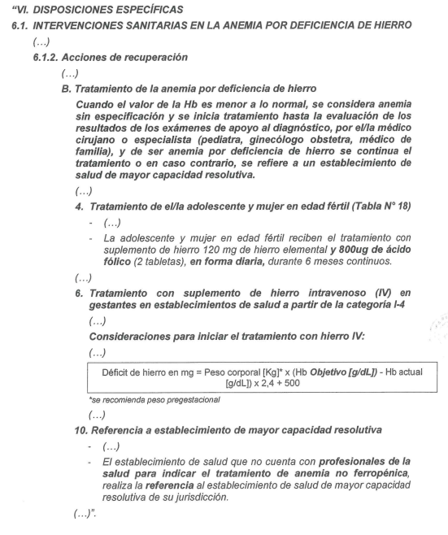
 | Diagnóstico y Tratamiento de Anemia en Gestantes
 | Diagnóstico

 |  | Numeración de dosaje según paquete preventivo
 |  | Valor OBSERVADO

1 | DNI: 12345678 |  | HCL/FFAM | 1-222-3 |  |  | NOMBRES Y APELLIDOS DEL PACIENTE: |  |  |  |  | Juanita Perez Alva
 | (*) FECHA DE NACIMIENTO: 07/08/2022 |  |  |  |  |  | FECHA ULTIMO RESULTADO DE Hb: _____/_____/________ |  |  |  |  |  |  |  | FECHA DE ULTIMA REGLA: _____/_____/________ |  | GESTANTE/PUERPERA
 | 10 | 2 | Cajamarca | 13 | A | M | PC | 34 | PESO | 4.2 | N | N | 1. | Anemia que complica el embarazo, el parto y el puerperio. | P | D | R | LEV | O990

 |  |  |  |  | M |  | Pab |  | TALLA | 53.7 | C | C | 2. | Dosaje de Hemoglobina con Hemoglinometro | P | D | R | 1 | 85018.01
 |  | 58 | Cajamarca |  |  | F
 |  |  |  |  | D |  | PPgest |  | Hb |  | R | R | 3. | Consejería en alimentación saludable | P | D | R |  | 99403.01

2 | DNI: |  | HCL/FFAM |  |  |  | NOMBRES Y APELLIDOS DEL PACIENTE:
 | (*) FECHA DE NACIMIENTO: _____/_____/________ |  |  |  |  |  | FECHA ULTIMO RESULTADO DE Hb: _____/_____/________ |  |  |  |  |  |  |  | FECHA DE ULTIMA REGLA: _____/_____/________ |  | GESTANTE/PUERPERA
 |  |  |  |  | A | M | PC |  | PESO |  | N | N | 1. | Administración de hierro + ácido fólico | P | D | R | 1 | 99199.26

 |  |  |  |  | M |  | Pab |  | TALLA |  | C | C | 2. |  | P | D | R
 |  |  |  |  |  | F

 | A los 07 días de iniciado el tratamiento

1 | DNI: 12345678 |  | HCL/FFAM | 1-222-3 |  |  | NOMBRES Y APELLIDOS DEL PACIENTE: |  |  |  |  | Juanita Perez Alva
 | (*) FECHA DE NACIMIENTO: 07/08/2022 |  |  |  |  |  | FECHA ULTIMO RESULTADO DE Hb: _____/_____/________ |  |  |  |  |  |  |  | FECHA DE ULTIMA REGLA: _____/_____/________ |  | GESTANTE/PUERPERA
 | 10 | 2 | Cajamarca | 13 | A | M | PC | 34 | PESO | 4.2 | N | N | 1. | Supervision de embarazo con riesgo | P | D | R |  | Z359

 |  |  |  |  | M |  | Pab |  | TALLA | 53.7 | C | C | 2. | Anemia que complica el embarazo, el parto y el puerperio. | P | D | D | LEV | O990
 |  | 58 | Cajamarca |  |  | F
 |  |  |  |  | D |  | PPgest |  | Hb |  | R | R | 3. | Visita Domiciliaria | P | D | R |  | C0011

 | Al mes de iniciado el tratamiento

 |  | Valor OBSERVADO
1 | DNI: 12345678 |  | HCL/FFAM | 1-222-3 |  |  | NOMBRES Y APELLIDOS DEL PACIENTE: |  |  |  |  | Juanita Perez Alva
 | (*) FECHA DE NACIMIENTO: 07/08/2022 |  |  |  |  |  | FECHA ULTIMO RESULTADO DE Hb: _____/_____/________ |  |  |  |  |  |  |  | FECHA DE ULTIMA REGLA: _____/_____/________ |  | GESTANTE/PUERPERA
 | 10 | 2 | Cajamarca | 13 | A | M | PC | 34 | PESO | 4.2 | N | N | 1. | Anemia por deficiencia de hierro, sin especificación | P | D | R | LEV | O990

 |  |  |  |  | M |  | Pab |  | TALLA | 53.7 | C | C | 2. | Administración de hierro + ácido fólico | P | D | R | 2 | 99199.26
 |  | 58 | Cajamarca |  |  | F
 |  |  |  |  | D |  | PPgest |  | Hb |  | R | R | 3. | Consejería en alimentación saludable | P | D | R |  | 99403.01

2 | DNI: |  | HCL/FFAM |  |  |  | NOMBRES Y APELLIDOS DEL PACIENTE:
 | (*) FECHA DE NACIMIENTO: _____/_____/________ |  |  |  |  |  | FECHA ULTIMO RESULTADO DE Hb: _____/_____/________ |  |  |  |  |  |  |  | FECHA DE ULTIMA REGLA: _____/_____/________ |  | GESTANTE/PUERPERA
 |  |  |  |  | A | M | PC |  | PESO |  | N | N | 1. | Dosaje de Hemoglobina con Hemoglinometro | P | D | R | 2 | 85018.01

 |  |  |  |  | M |  | Pab |  | TALLA |  | C | C | 2. |  | P | D | R
 |  |  |  |  |  | F
 |  |  |  |  | D |  | PPgest |  | Hb |  | R | R | 3. |  | P | D | R

 | En el 2do mes de tratamiento

1 | DNI: 12345678 |  | HCL/FFAM | 1-222-3 |  |  | NOMBRES Y APELLIDOS DEL PACIENTE: |  |  |  |  | Juanita Perez Alva
 | (*) FECHA DE NACIMIENTO: 07/08/2022 |  |  |  |  |  | FECHA ULTIMO RESULTADO DE Hb: _____/_____/________ |  |  |  |  |  |  |  | FECHA DE ULTIMA REGLA: _____/_____/________ |  | GESTANTE/PUERPERA
 | 10 | 2 | Cajamarca | 13 | A | M | PC | 34 | PESO | 4.2 | N | N | 1. | Anemia por deficiencia de hierro, sin especificación | P | D | R | LEV | O990

 |  |  |  |  | M |  | Pab |  | TALLA | 53.7 | C | C | 2. | Telemonitoreo | P | D | R |  | 99499.10
 |  | 58 | Cajamarca |  |  | F
 |  |  |  |  | D |  | PPgest |  | Hb |  | R | R | 3. |  | P | D | R

 | A los 02 meses de iniciado el tratamiento

 |  | Valor OBSERVADO
1 | DNI: 12345678 |  | HCL/FFAM | 1-222-3 |  |  | NOMBRES Y APELLIDOS DEL PACIENTE: |  |  |  |  | Juanita Perez Alva
 | (*) FECHA DE NACIMIENTO: 07/08/2022 |  |  |  |  |  | FECHA ULTIMO RESULTADO DE Hb: _____/_____/________ |  |  |  |  |  |  |  | FECHA DE ULTIMA REGLA: _____/_____/________ |  | GESTANTE/PUERPERA
 | 10 | 2 | Cajamarca | 13 | A | M | PC | 34 | PESO | 4.2 | N | N | 1. | Anemia por deficiencia de hierro, sin especificación | P | D | R | LEV | O990

 |  |  |  |  | M |  | Pab |  | TALLA | 53.7 | C | C | 2. | Administración de hierro + ácido fólico | P | D | R | 3 | 99199.26
 |  | 58 | Cajamarca |  |  | F
 |  |  |  |  | D |  | PPgest |  | Hb |  | R | R | 3. | Consejería en alimentación saludable | P | D | R |  | 99403.01

2 | DNI: |  | HCL/FFAM |  |  |  | NOMBRES Y APELLIDOS DEL PACIENTE:
 | (*) FECHA DE NACIMIENTO: _____/_____/________ |  |  |  |  |  | FECHA ULTIMO RESULTADO DE Hb: _____/_____/________ |  |  |  |  |  |  |  | FECHA DE ULTIMA REGLA: _____/_____/________ |  | GESTANTE/PUERPERA
 |  |  |  |  | A | M | PC |  | PESO |  | N | N | 1. | Dosaje de Hemoglobina con Hemoglinometro | P | D | R | 3 | 85018.01

 |  |  |  |  | M |  | Pab |  | TALLA |  | C | C | 2. |  | P | D | R
 |  |  |  |  |  | F
 |  |  |  |  | D |  | PPgest |  | Hb |  | R | R | 3. |  | P | D | R

 | A los 03 meses de iniciado el tratamiento

 |  | Valor OBSERVADO
1 | DNI: 12345678 |  | HCL/FFAM | 1-222-3 |  |  | NOMBRES Y APELLIDOS DEL PACIENTE: |  |  |  |  | Juanita Perez Alva
 | (*) FECHA DE NACIMIENTO: 07/08/2022 |  |  |  |  |  | FECHA ULTIMO RESULTADO DE Hb: _____/_____/________ |  |  |  |  |  |  |  | FECHA DE ULTIMA REGLA: _____/_____/________ |  | GESTANTE/PUERPERA
 | 10 | 2 | Cajamarca | 13 | A | M | PC | 34 | PESO | 4.2 | N | N | 1. | Anemia por deficiencia de hierro, sin especificación | P | D | R | LEV | O990

 |  |  |  |  | M |  | Pab |  | TALLA | 53.7 | C | C | 2. | Administración de hierro + ácido fólico | P | D | R | 4 | 99199.26
 |  | 58 | Cajamarca |  |  | F
 |  |  |  |  | D |  | PPgest |  | Hb |  | R | R | 3. | Consejería en alimentación saludable | P | D | R |  | 99403.01

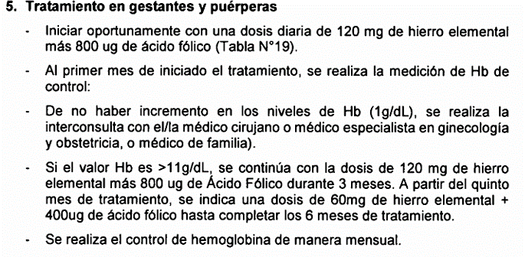
2 | DNI: |  | HCL/FFAM |  |  |  | NOMBRES Y APELLIDOS DEL PACIENTE:
 | (*) FECHA DE NACIMIENTO: _____/_____/________ |  |  |  |  |  | FECHA ULTIMO RESULTADO DE Hb: _____/_____/________ |  |  |  |  |  |  |  | FECHA DE ULTIMA REGLA: _____/_____/________ |  | GESTANTE/PUERPERA
 |  |  |  |  | A | M | PC |  | PESO |  | N | N | 1. | Dosaje de Hemoglobina con Hemoglinometro | P | D | R | 4* | 85018.01

 |  |  |  |  | M |  | Pab |  | TALLA |  | C | C | 2. |  | P | D | R
 |  |  |  |  |  | F
 |  |  |  |  | D |  | PPgest |  | Hb |  | R | R | 3. |  | P | D | R

 | *Hasta que Hb este con valores normales

 | Entre el mes 03 y 04 de iniciado el tratamiento

1 | DNI: 12345678 |  | HCL/FFAM | 1-222-3 |  |  | NOMBRES Y APELLIDOS DEL PACIENTE: |  |  |  |  | Juanita Perez Alva
 | (*) FECHA DE NACIMIENTO: 07/08/2022 |  |  |  |  |  | FECHA ULTIMO RESULTADO DE Hb: _____/_____/________ |  |  |  |  |  |  |  | FECHA DE ULTIMA REGLA: _____/_____/________ |  | GESTANTE/PUERPERA
 | 10 | 2 | Cajamarca | 13 | A | M | PC | 34 | PESO | 4.2 | N | N | 1. | Anemia por deficiencia de hierro, sin especificación | P | D | R | LEV | O990

 |  |  |  |  | M |  | Pab |  | TALLA | 53.7 | C | C | 2. | Telemonitoreo | P | D | R |  | 99499.10
 |  | 58 | Cajamarca |  |  | F
 |  |  |  |  | D |  | PPgest |  | Hb |  | R | R | 3. |  | P | D | R

 | A los 04 meses de iniciado el tratamiento

 |  | Valor OBSERVADO

1 | DNI: 12345678 |  | HCL/FFAM | 1-222-3 |  |  | NOMBRES Y APELLIDOS DEL PACIENTE: |  |  |  |  | Juanita Perez Alva
 | (*) FECHA DE NACIMIENTO: 07/08/2022 |  |  |  |  |  | FECHA ULTIMO RESULTADO DE Hb: _____/_____/________ |  |  |  |  |  |  |  | FECHA DE ULTIMA REGLA: _____/_____/________ |  | GESTANTE/PUERPERA
 | 10 | 2 | Cajamarca | 13 | A | M | PC | 34 | PESO | 4.2 | N | N | 1. | Anemia por deficiencia de hierro, sin especificación | P | D | R | LEV | O990

 |  |  |  |  | M |  | Pab |  | TALLA | 53.7 | C | C | 2. | Administración de hierro + ácido fólico | P | D | R | 5 | 99199.26
 |  | 58 | Cajamarca |  |  | F
 |  |  |  |  | D |  | PPgest |  | Hb |  | R | R | 3. | Consejería en alimentación saludable | P | D | R |  | 99403.01

2 | DNI: |  | HCL/FFAM |  |  |  | NOMBRES Y APELLIDOS DEL PACIENTE:
 | (*) FECHA DE NACIMIENTO: _____/_____/________ |  |  |  |  |  | FECHA ULTIMO RESULTADO DE Hb: _____/_____/________ |  |  |  |  |  |  |  | FECHA DE ULTIMA REGLA: _____/_____/________ |  | GESTANTE/PUERPERA
 |  |  |  |  | A | M | PC |  | PESO |  | N | N | 1. | Dosaje de Hemoglobina con Hemoglinometro | P | D | R | * | 85018.01

 |  |  |  |  | M |  | Pab |  | TALLA |  | C | C | 2. |  | P | D | R
 |  |  |  |  |  | F
 |  |  |  |  | D |  | PPgest |  | Hb |  | R | R | 3. |  | P | D | R

 | *Hasta que Hb este con valores normales

 | A los 05 meses de iniciado el tratamiento

 |  | Valor OBSERVADO

1 | DNI: 12345678 |  | HCL/FFAM | 1-222-3 |  |  | NOMBRES Y APELLIDOS DEL PACIENTE: |  |  |  |  | Juanita Perez Alva
 | (*) FECHA DE NACIMIENTO: 07/08/2022 |  |  |  |  |  | FECHA ULTIMO RESULTADO DE Hb: _____/_____/________ |  |  |  |  |  |  |  | FECHA DE ULTIMA REGLA: _____/_____/________ |  | GESTANTE/PUERPERA
 | 10 | 2 | Cajamarca | 13 | A | M | PC | 34 | PESO | 4.2 | N | N | 1. | Anemia por deficiencia de hierro, sin especificación | P | D | R | LEV | O990

 |  |  |  |  | M |  | Pab |  | TALLA | 53.7 | C | C | 2. | Administración de hierro + ácido fólico | P | D | R | 6 | 99199.26
 |  | 58 | Cajamarca |  |  | F
 |  |  |  |  | D |  | PPgest |  | Hb |  | R | R | 3. | Consejería en alimentación saludable | P | D | R |  | 99403.01

2 | DNI: |  | HCL/FFAM |  |  |  | NOMBRES Y APELLIDOS DEL PACIENTE:
 | (*) FECHA DE NACIMIENTO: _____/_____/________ |  |  |  |  |  | FECHA ULTIMO RESULTADO DE Hb: _____/_____/________ |  |  |  |  |  |  |  | FECHA DE ULTIMA REGLA: _____/_____/________ |  | GESTANTE/PUERPERA
 |  |  |  |  | A | M | PC |  | PESO |  | N | N | 1. | Dosaje de Hemoglobina con Hemoglinometro | P | D | R | * | 85018.01

 |  |  |  |  | M |  | Pab |  | TALLA |  | C | C | 2. |  | P | D | R
 |  |  |  |  |  | F
 |  |  |  |  | D |  | PPgest |  | Hb |  | R | R | 3. |  | P | D | R

 | *Hasta que Hb este con valores normales

 | Entre el mes 05 y 06 de iniciado el tratamiento

1 | DNI: 12345678 |  | HCL/FFAM | 1-222-3 |  |  | NOMBRES Y APELLIDOS DEL PACIENTE: |  |  |  |  | Juanita Perez Alva
 | (*) FECHA DE NACIMIENTO: 07/08/2022 |  |  |  |  |  | FECHA ULTIMO RESULTADO DE Hb: _____/_____/________ |  |  |  |  |  |  |  | FECHA DE ULTIMA REGLA: _____/_____/________ |  | GESTANTE/PUERPERA
 | 10 | 2 | Cajamarca | 13 | A | M | PC | 34 | PESO | 4.2 | N | N | 1. | Supervision de embarazo con riesgo | P | D | R |  | Z359

 |  |  |  |  | M |  | Pab |  | TALLA | 53.7 | C | C | 2. | Anemia por deficiencia de hierro, sin especificación | P | D | R | LEV | O990
 |  | 58 | Cajamarca |  |  | F
 |  |  |  |  | D |  | PPgest |  | Hb |  | R | R | 3. | Visita Domiciliaria | P | D | R |  | C0011

 | A los 06 meses de iniciado el tratamiento

 |  | PR: Paciente recuperado
 |  | Valor OBSERVADO
 |  | TA indica que el paciente consumió todo lo indicado en el tratamiento

1 | DNI: 12345678 |  | HCL/FFAM | 1-222-3 |  |  | NOMBRES Y APELLIDOS DEL PACIENTE: |  |  |  |  | Juanita Perez Alva
 | (*) FECHA DE NACIMIENTO: 07/08/2022 |  |  |  |  |  | FECHA ULTIMO RESULTADO DE Hb: _____/_____/________ |  |  |  |  |  |  |  | FECHA DE ULTIMA REGLA: _____/_____/________ |  | GESTANTE/PUERPERA
 | 10 | 2 | Cajamarca | 13 | A | M | PC | 34 | PESO | 4.2 | N | N | 1. | Anemia por deficiencia de hierro, sin especificación | P | D | R | PR | O990

 |  |  |  |  | M |  | Pab |  | TALLA | 53.7 | C | C | 2. | Administración de hierro + ácido fólico | P | D | R | TA | 99199.26
 |  | 58 | Cajamarca |  |  | F
 |  |  |  |  | D |  | PPgest |  | Hb |  | R | R | 3. | Consejería en alimentación saludable | P | D | R |  | 99403.01

2 | DNI: |  | HCL/FFAM |  |  |  | NOMBRES Y APELLIDOS DEL PACIENTE:
 | (*) FECHA DE NACIMIENTO: _____/_____/________ |  |  |  |  |  | FECHA ULTIMO RESULTADO DE Hb: _____/_____/________ |  |  |  |  |  |  |  | FECHA DE ULTIMA REGLA: _____/_____/________ |  | GESTANTE/PUERPERA
 |  |  |  |  | A | M | PC |  | PESO |  | N | N | 1. | Dosaje de Hemoglobina con Hemoglinometro | P | D | R | 5 | 85018.01

 |  |  |  |  | M |  | Pab |  | TALLA |  | C | C | 2. |  | P | D | R
 |  |  |  |  |  | F
 |  |  |  |  | D |  | PPgest |  | Hb |  | R | R | 3. |  | P | D | R

